상품제안서
LED 다기능 방수 랜턴 T-250 손전등 | 상품코드: S13665

 |  |  |  |  |  | 02-713-8555 | www.synergygift.co.kr
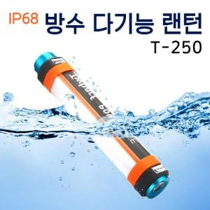

【상세/제작정보】 | 본품 상단에 고급 라벨지로 인쇄됩니다. 빛이 나오지 않는 부분에 인쇄되어 제품 기능에는 무관합니다.

【인쇄/포장옵션】 | 실크 / 별도문의

【공급단가】 | 수량 | 50~ | 300~ | 1,000~ | 2,000~
*VAT별도 | 단가 | 20,790원 | 20,020원 | 19,250원 | 18,480원

【상품 URL】 | https://www.synergygift.co.kr:443/src/goods_detail.php?gdno=1247

